Sheet1
切图 | 尺寸 | 图 | 链接 | 备注
 | 896*720 | 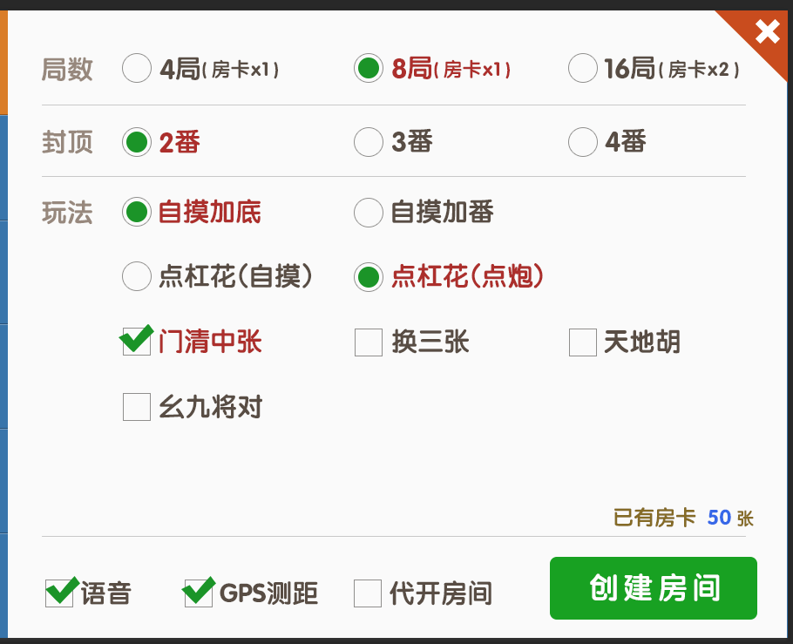
 | 808*2
 | 234*2 |  |  | 不透明 30%
 | 234*120 |  |  | dc7e18
 | 234*720 |  |  | 3674ad
 | 238*72 |  |  | 05a110
 |  |  |  |  | 0
文本 | 尺寸 | 颜色 | 备注
 | 34 点 | ffffff
 | 30 点 | 97887c
 | 30 点 | 594d43
 | 24 点 | 594d43
 | 30 点 | ae3228
 | 34 点 | ffffff

